Grundausstattung_Erwachsene
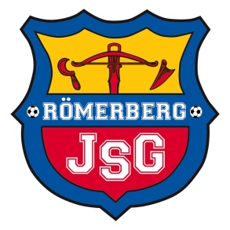

 | Uhlsport Grundausstattung JSG Römerberg JFV 09

Name |  | ? – Jun. | Gr. S , M , L , XL , XXL , XXXL
 | bei Stutzenstrumpf bitte die Schuhgröße angeben |  |  | Gr. 33-36 ; 37-40 ; 41-44 ; 45-47
St. | Artikelbezeichnung | Art.--Nr.: | Farbe | Größe | Preis
 | SCORE Classic Jacke inkl. Logo | 100 5175 | 10 marine/fluo rot |  | 29.00 €
 | SCORE Classic Hose | 100 5176 | 10 marine/fluo rot |  | 18.00 €
 | SCORE TRACK Hose | 100 5174 | 10 marine/fluo rot |  | 26.00 €
 | SCORE ¼ ZIP TOP inkl. Logo | 100 2146 | 10 marine/fluo rot |  | 32.00 €

 | SCORE Kit kurzarm inkl. Logo | 100 3351 | 10 marine/fluo rot |  | 29.00 €
 | SCORE T-Shirt inkl. Logo | 100 2147 | 10 marine/fluo rot |  | 20.00 €
 | Center Basic Shorts | 100 3342 | 28 marine/fluo rot |  | 10.20 €
 | SCORE POLO SHIRT inkl. Logo | 100 2148 | 10 marine/fluo rot |  | 26.00 €

 | TEAM PRO Stutzenstrumpf | 100 3302 | 17 fluo orange |  | 6.00 €
 | Stutzen | 100 3449 | 17 fluo orange | Senior | 3.60 €

 | Regenjacke inkl.Logo | 100 5202 | 09 marine/weiß |  | 32.00 €

 | Essential Rucksack inkl. Logo | 100 4287 | 01 schwarz | 30 L | 26.00 €
 | Spielertasche inkl. Logo | 100 4283 | 01 schwarz | 50 L | 29.00 €
 | Sporttasche inkl. Logo | 100 4280 | 01 schwarz | 50 L | 26.00 €

 |  | Bei Bestellung zu zahlender Betrag: |  |  | 0.00 €

x | Datum: | best.am
x | Unterschrift

